Sheet1
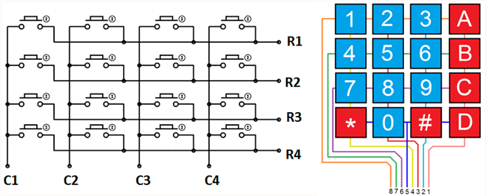
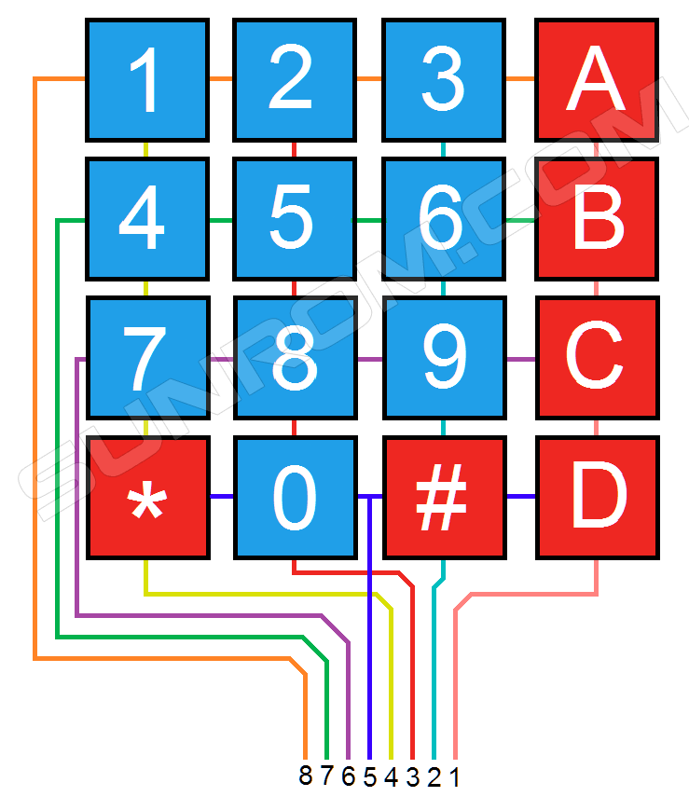
Keypad pres | Keypad pin | Keypad pin
1 | 8 (1) | 4 (1)
2 | 8 (1) | 3 (1)
3 | 8 (1) | 2 (1)
4 | 7 (1) | 4 (1)
5 | 7 (1) | 3 (1)
6 | 7 (1) | 2 (1)
7 | 6 (1) | 4 (1)
8 | 6 (1) | 3 (1)
9 | 6 (1) | 2 (1)
0 | 5 (1) | 3 (1)
* | 5 (1) | 4 (1)
# | 5 (1) | 2 (1)
A | 8 (1) | 1 (1)
B | 7 (1) | 1(1)
C | 6 (1) | 1 (1)
D | 5 (1) | 1(1)

